Sheet1
감자 조림용 : 1cm ~ 3cm / 30g 미만 찐감자 : 3cm ~ 6cm / 30g ~ 140g 요리용 : 6cm 이상 / 140g 이상

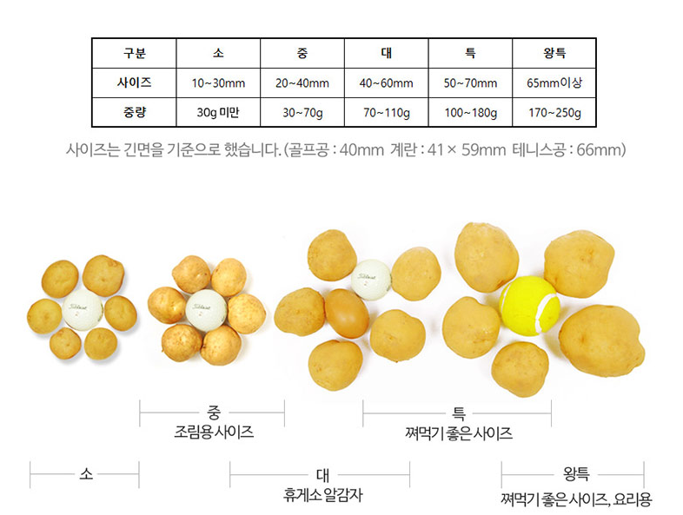
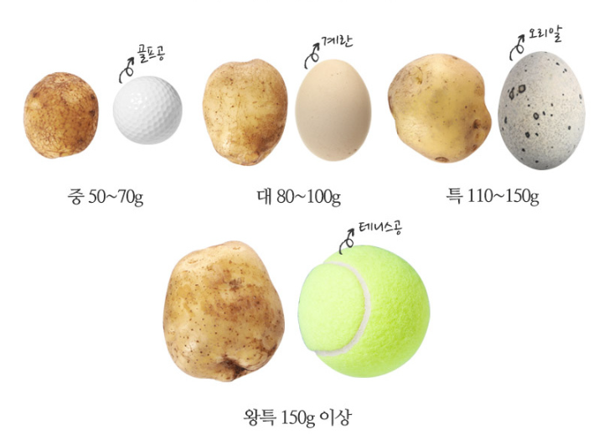

계란 (중량규격) 소란 : 44g 미만 중란 : 44g ~ 52g 대란 : 52g ~ 60g 특란 : 60g ~ 68g 왕란 : 68g 이상

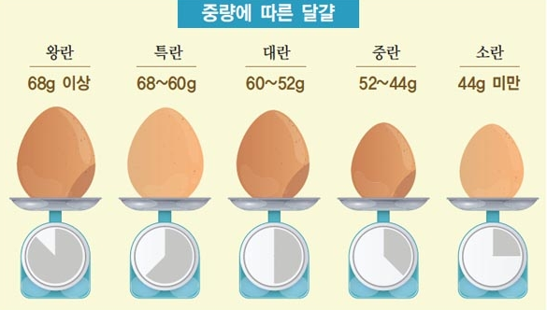


고추 일반 풋고추 : 7cm ~ 10cm 조림용 꽈리고추 : 5cm ~ 7cm / 5g내외 매운 청양고추 : 7cm ~ 9cm 녹광형 고추 : 12cm ~ 14cm 오이맛 고추 : 14cm ~ 1cm

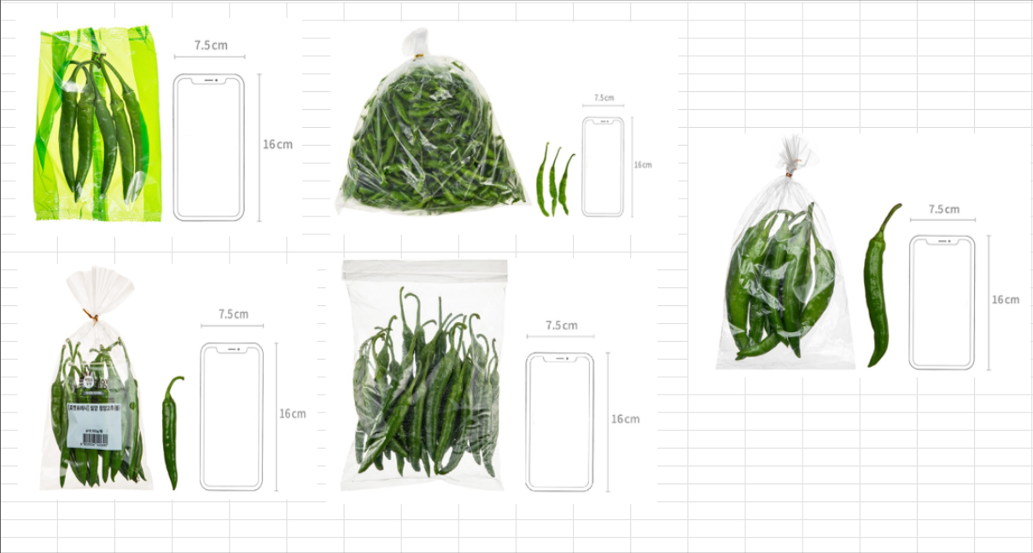

당근 중 : ~12cm / 200g / ~200g 상 : 12cm ~ 16cm / 200g ~ 300g 특 : 16cm ~ / 300g ~

대파

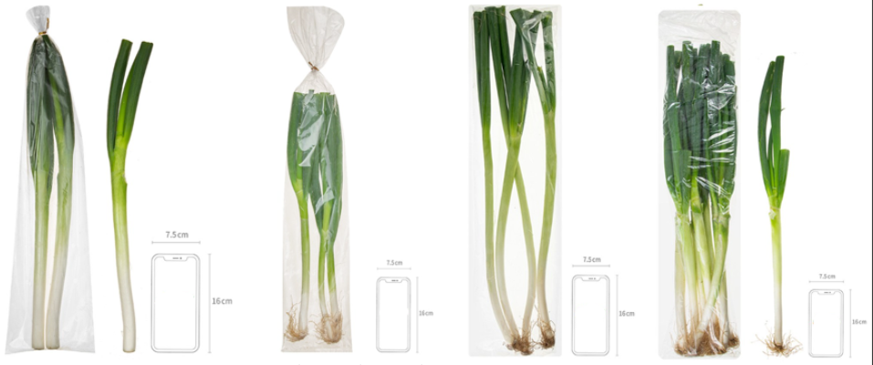

마늘 소 : 16m 이하 / 1g ~ 2g 내외 중 : 16m ~ 19m / 3g 내와 대 : 19m 이상 / 5g 내외

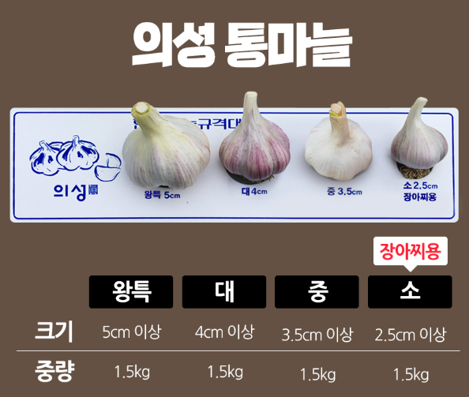

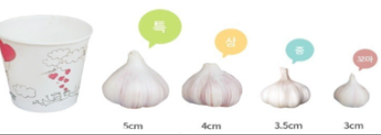

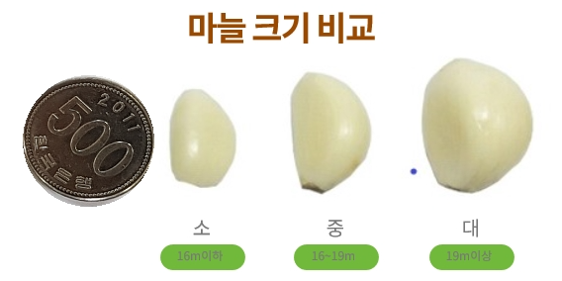

양파 소 : 9cm 이하 / 60~100g 내외 중 : 7~9cm /100~170g 내외 대 : 9~10cm / 150~300g 내외

배추 봄배추 : 3kg 고뱅지배추 : 2kg 월동배추 : 2.8kg

무 봄, 고랭지 : 2,0 ~ 2.5 kg 가을 : 1.3 ~ 1.7 kg 월동 : 1.6 ~ 20. kg

